【様式１】地域連携活動実施状況報告書
様式１
様式１
様式１
様式１
様式１
様式１
様式１
様式１
様式１
様式１
様式１
 |  |  |  |  |  | 令和 | 7 | 年 | 4 | 月 | 11 | 日

就労継続支援Ａ型事業所における地域連携活動実施状況報告書

事業所名 |  | 就労支援センター Heart Square 「Kira」八木事業所 |  | 事業所番号 |  | 2911200778
住 所 |  | 奈良県橿原市内膳町１丁目３－２２ |  | 管理者名 |  | 池浦 直樹
電話番号 |  | ０７４４－３５－１０３８ |  | 対象年度 |  | 令和3年度

地域連携活動の概要
＜活動内容＞ |  |  |  | ＜活動の様子＞
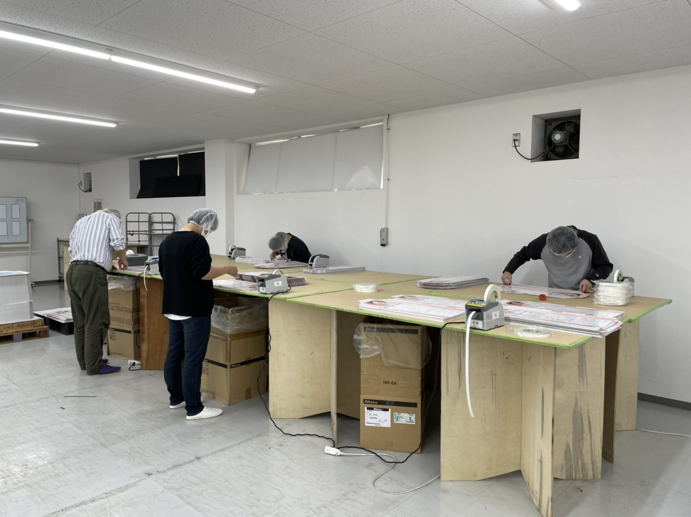
 | 活動場所 |  | 田中商事 |  | 活動の様子の写真
 | 実施日程 |  | ２０２１年１２月１日～現在継続中 |  | 成果物の写真
 | 実施した生産活動・施設外就労の概要 |  |  |  | 活動内容の追加コメント
 | 利用者数 等
 | 毎週月曜日から金曜日に９時３０分から１５時の間に
 | 什器作成の前工程作業に従事。参加利用者７名
＜目的＞

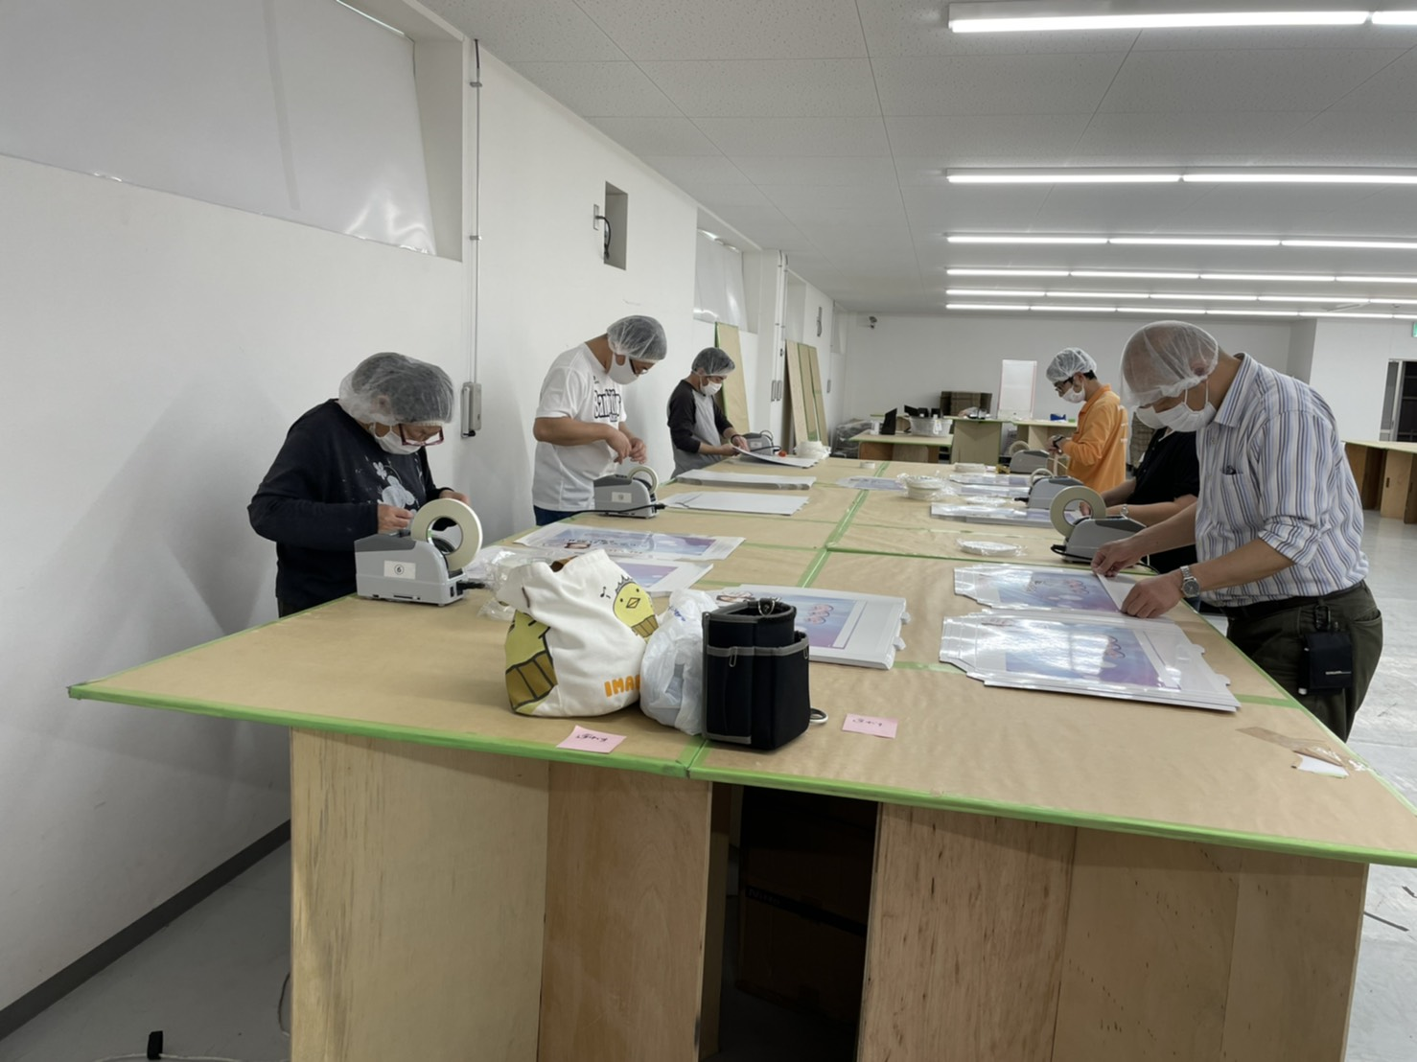
・地元企業と連携を取り地域に貢献する。
・利用されている人の仕事に対する意欲や責任感、自信の向上。
・人手不足の解消。

＜成果＞

・製造業務を通した地域企業との連携
・利用されている人の意欲や責任感、出勤率の向上
・今後の課題としては、施設外就労に携わる利用者の拡充
 | と作業効率の向上

連携先の企業等の意見または評価

 | 従事されている方の集中力が高く、大きなミスなく作業がスムーズに進み、
 | また不良等、細かいことにもすぐ気付いてくれるので毎日感謝しています。

連携先企業名 |  |  | 田中商事 |  |  | 担当者名 |  |  | 田中 裕治

【様式２】利用者の知識・能力向上に係る実施状況報告書
様式２
様式２
 |  |  |  |  |  |  | 令和 | 7 | 年 | 4 | 月 | 11 | 日

就労継続支援Ａ型事業所における利用者の知識・能力向上に係る実施状況報告書

事業所名 |  | 就労支援センター Heart Squaer 「Kira」八木事業所 |  |  | 事業所番号 |  | 2911200778
住 所 |  | 奈良県橿原市内膳町１－３－２２ |  |  | 管理者名 |  | 池浦 直樹
電話番号 |  | ０７４４－３５－１０３８ |  |  | 対象年度 |  | 令和６年度

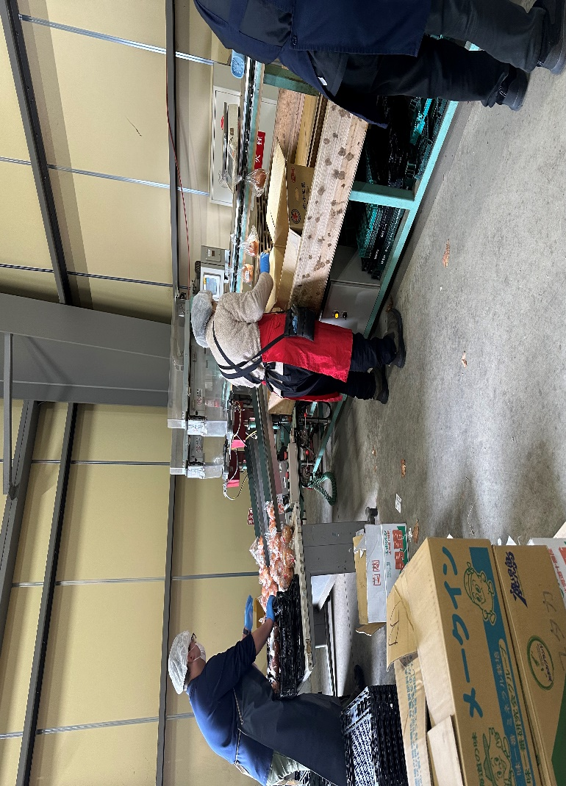
利用者の知識・能力向上に係る実施概要
＜活動内容＞ |  |  |  |  | ＜活動の様子＞

 | 活動場所 |  | （株）ベジフルバリエ |  |  | 活動の様子の写真
 | 実施日程 |  | 令和６年１１月１８日～２２日 |  |  | 成果物の写真
 | 実施した利用者の知識・能力向上に係る実施の概要 |  |  |  |  | 活動内容の追加コメント
 | スーパーに陳列販売するジャガイモ、タマネギの袋
 | 詰め作業 利用者数 ３名
＜目的＞
 | 一般就労の実際の作業を経験することにより、仕事
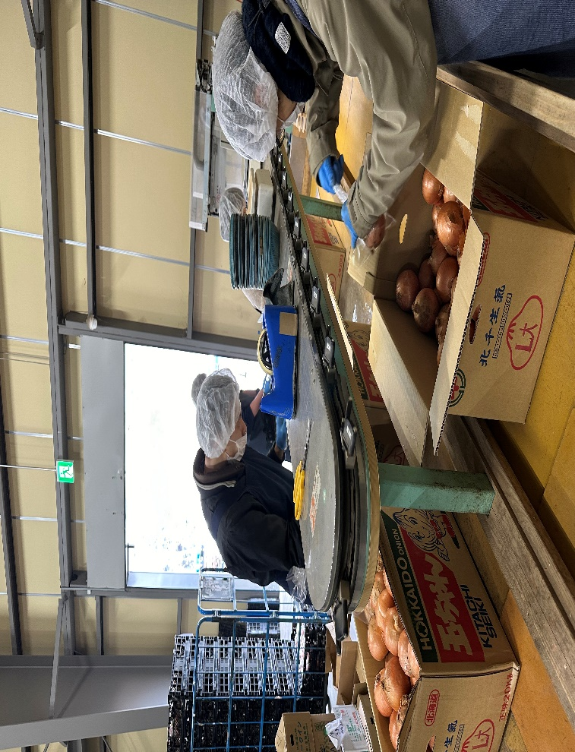
 | に対する意欲や責任感、自信を高めていただける
 | 事を目的としている。

＜成果＞
 | 一般健常者の人と一緒に仕事をすることで、一般就労
 | がどんなものかということを実感していただき、
 | 利用者の意欲がより高まった。

連携先の企業や事業所等の意見または評価

 | 昨年に引き続き５日間実習をしていただいて、作業に真面目に取り組んでおられ、とても助かりました。
 | 今後も機会があれば是非協力させていただきたいと思います。

連携先企業（担当者） |  |  |  | （株）ベジフルバリエ 担当 赤池

利用者からの意見・評価

参加した利用者からの意見・評価 ・経験させていただいて、一般で働くことに対しての不安が少し軽くなった。
・仕事は難しかったが、一般就労を目指してみようという気持ちが大きくなった。
・自分の出来ることが少しわかった気がした。経験してて良かったと思う。

